Capa

Modelo Comum de Dados - Contratos

Esquema de Apoio
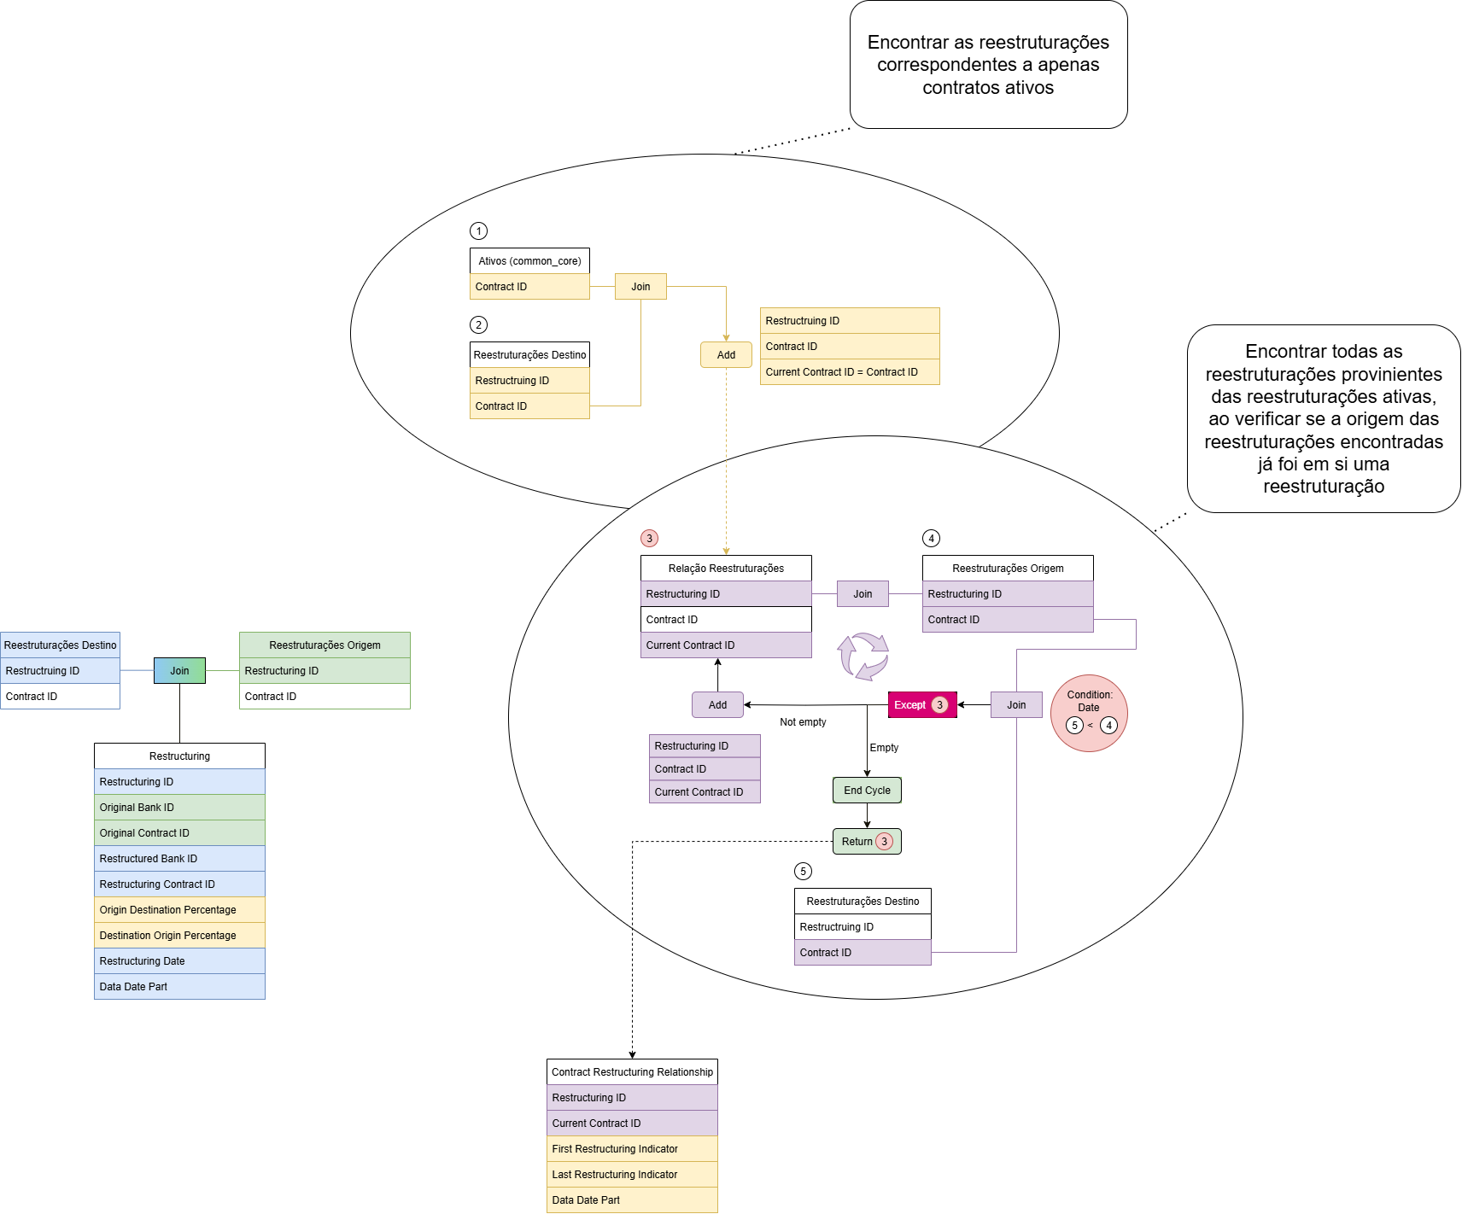
Logical Schema

